关系图
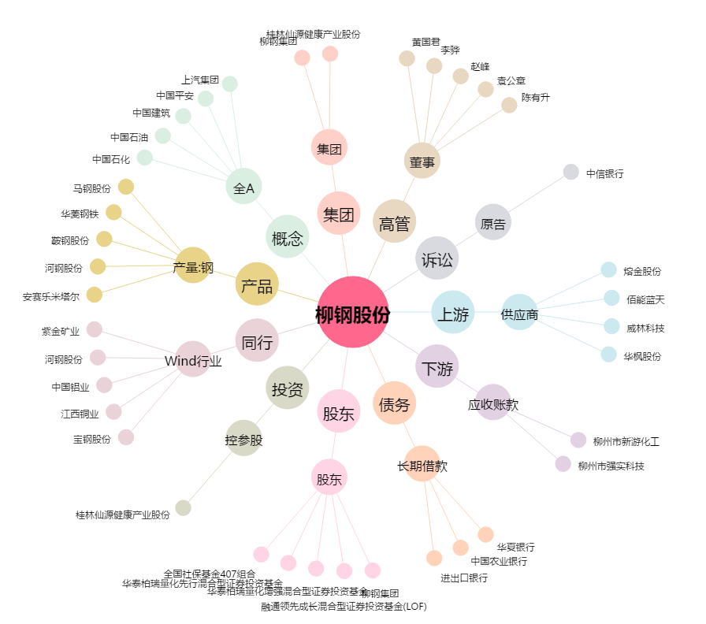
柳钢股份[601003.SH] - 关系概览图

